Meetingen
Caching meetresultaten

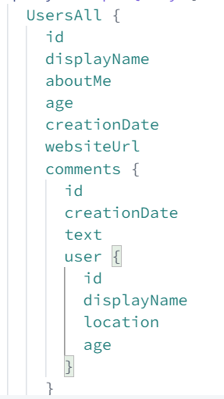
Backend |  |  |  |  |  |  |  |  |  |  |  |  |  |  |  |  | Afhankelijk van het aantal records opgevraagd van de nested element, veranderen de tijden
Response Size (in playground, niet 100% represatief met echte database data die gestored wordt in de cache) | 10 KB - 15 KB |  |  |  | 100 KB - 115 KB |  |  |  | 500 KB - 511 KB |  |  |  | 2,5 MB |  | 7,1 MB
Top Level Records | 20 | 4 | 3 |  | 330 | 40 | 30 |  | 2000 | 185 | 140 |  | 50 |  | 140
Nesting Level | 1 | 2 | 3 |  | 1 | 2 | 3 |  | 1 | 2 | 3 |  | 4 |  | 4

 |  |  |  | gemidd x sneller |  |  |  | gemidd x sneller |  |  |  | gemidd x sneller |  | gemidd x sneller |  | gemidd x sneller
No Cache | 11 | 24 | 80 |  | 25 | 95 | 650 |  | 100 | 430 | 2500 |  | 2200 |  | 6000
Redis Cache | 6 | 12 | 24 | 2.7 | 18 | 25 | 50 | 8.3 | 63 | 65 | 200 | 9.2 | 260 | 8.5 | 700 | 8.6

n sneller data grote
 | 10 KB - 15 KB | 100 KB - 115 KB | 500 KB - 511 KB | 2,5 MB | 7,1 MB
Redis Cache | 2.7 | 8.3 | 9.2 | 8.5 | 8.6
x Sneller met Redis Cache

n sneller nesting
Caching meetresultaten

Backend
Response Size (in playground, niet 100% represatief met echte database data die gestored wordt in de cache) | 10 KB - 15 KB |  |  |  | 100 KB - 115 KB |  |  |  | 500 KB - 511 KB |  |  |  | 2,5 MB |  | 7,1 MB
Top Level Records | 20 | 4 | 3 |  | 330 | 40 | 30 |  | 2000 | 185 | 140 |  | 50 |  | 140
Nesting Level | 1 | 2 | 3 |  | 1 | 2 | 3 |  | 1 | 2 | 3 |  | 4 |  | 4

 |  |  |  | gemidd x sneller |  |  |  | gemidd x sneller |  |  |  | gemidd x sneller |  | gemidd x sneller |  | gemidd x sneller
No Cache | 11 | 24 | 80 |  | 25 | 95 | 650 |  | 100 | 430 | 2500 |  | 2200 |  | 6000
Redis Cache | 6 | 12 | 24 | 2.7 | 18 | 25 | 50 | 8.3 | 63 | 65 | 200 | 9.2 | 260 | 8.5 | 700 | 8.6
avg x sneller per nesting level

Nesting Level | 1 | 2 | 3 | 1 | 2 | 3 | 1 | 2 | 3 | 4 | 4
No Cache | 11 | 24 | 80 | 25 | 95 | 650 | 100 | 430 | 2500 | 2200 | 6000
Redis Cache | 6 | 12 | 24 | 18 | 25 | 50 | 63 | 65 | 200 | 260 | 700
 | 1.8 | 2.0 | 3.3 | 1.4 | 3.8 | 13.0 | 1.6 | 6.6 | 12.5 | 8.5 | 8.6

Nesting Level | 1 level | 2 levels | 3 levels | 4 levels
Redis Cache | 1.6 | 4.1 | 9.6 | 8.5

